Chi tiết địa chất
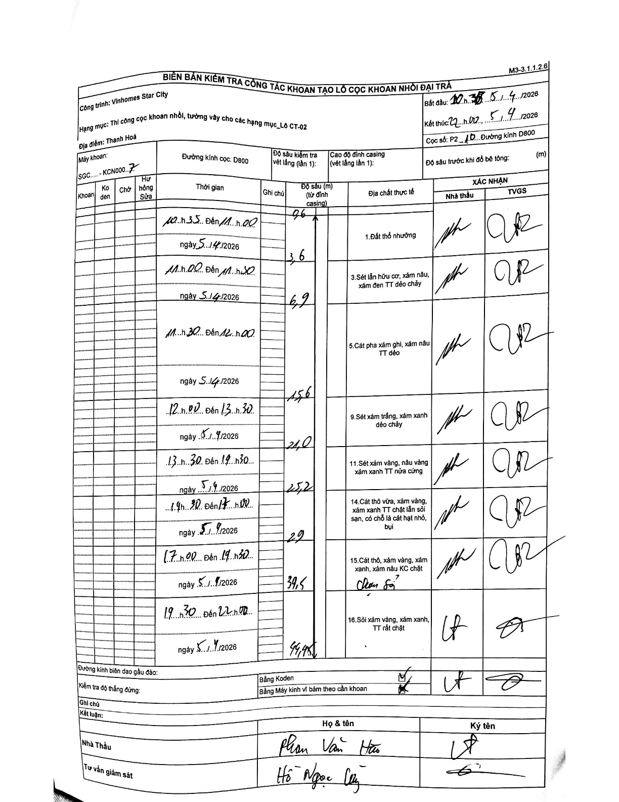
Dự án | Star City Thanh Hóa
Hạng mục | Thi công cọc khoan nhồi, tường vây cho các hạng mục_Lô CT-02
Tên bộ phận | Hạng mục_Lô CT-02
Số hiệu cọc | P2-10
Tên Máy khoan | SGC-KCN0007
Đường kính | D800
Bắt đầu thi công | 10:35 05/04/2026
Kết thúc thi công | 22:00 05/04/2026

Địa chất TT | Đường kính | Mô tả lớp thiết kế | Từ (h) | Đến (h) | Cao độ từ | Cao độ đến | T.Gian (h) | Dài (m) | V (m/h) | Ghi chú
1. Đất thổ nhưỡng | D800 | Đất thổ nhưỡng | 10:35 05/04/2026 | 11:00 05/04/2026 | -0.71 | -3.6 | 0.42 | 2.89 | 6.94 | Chiều dài lớp tính từ mặt đất tự nhiên (depth 0.71) đến 3.6m là 2.89m
2 | D800 | Sét lẫn hữu cơ, xám nâu, xám đen TT dẻo chảy | 11:00 05/04/2026 | 11:30 05/04/2026 | -3.6 | -6.9 | 0.5 | 3.3 | 6.6 | Cao độ tính từ đỉnh casing
3 | D800 | Cát pha xám ghi, xám nâu TT dẻo | 11:30 05/04/2026 | 12:00 05/04/2026 | -6.9 | -15.6 | 0.5 | 8.7 | 17.4
4 | D800 | Sét xám trắng, xám xanh dẻo chảy | 12:00 05/04/2026 | 13:30 05/04/2026 | -15.6 | -21 | 1.5 | 5.4 | 3.6
5 | D800 | Sét xám vàng, nâu vàng xám xanh TT nửa cứng | 13:30 05/04/2026 | 14:30 05/04/2026 | -21 | -25.2 | 1 | 4.2 | 4.2
6 | D800 | Cát thô vừa, xám vàng, xám xanh TT chặt lẫn sỏi sạn, có chỗ là cát hạt nhỏ, bụi | 14:30 05/04/2026 | 17:00 05/04/2026 | -25.2 | -29 | 2.5 | 3.8 | 1.52
7 | D800 | Cát thô, xám vàng, xám xanh, xám nâu KC chặt (Chuyển đổi) | 17:00 05/04/2026 | 19:30 05/04/2026 | -29 | -39.5 | 2.5 | 10.5 | 4.2
8 | D800 | Sỏi xám vàng, xám xanh, TT rất chặt | 19:30 05/04/2026 | 22:00 05/04/2026 | -39.5 | -44.45 | 2.5 | 4.95 | 1.98 | Kết thúc khoan tại 44.45m

ẢNH BIÊN BẢN GỐC

